例6-4
【例6-4】某品牌的服装公司为了了解销售额与流通率之间的关系，流通率是指每元商品流转额所分摊的流通费用，收集了12个分店的有关数据，如下表所示，试根据这些数据建立适当的模型,并预测当销售额为29.5万元时所对应的流通率。
表6-5销售额数据

一元非线性回归模型（1）
流通率的对数拟合效果
销售额（万元） | 流通率（%） | 流通率预测值
1.5 | 7 | 7.2831252125 | a | 7.9445773502
4.5 | 5.2 | 5.4909131768 | b | -1.6313416974
7.5 | 5 | 4.6575820366
10.5 | 4.5 | 4.108680847 | MSE | 0.07454502229
13.5 | 4.2 | 3.698701141
16.5 | 3.5 | 3.371338668
19.5 | 3.2 | 3.098816374 | 销售额 | 29.5
22.5 | 2.8 | 2.8653700008 | 流通率预测值 | 0
25.5 | 2.5 | 2.6611861467
28.5 | 2.3 | 2.4797391304
31.5 | 2.1 | 2.3164688112
34.5 | 1.9 | 2.1680627561

流通率观测值与对数趋势预测模型

一元非线性回归模型（2）
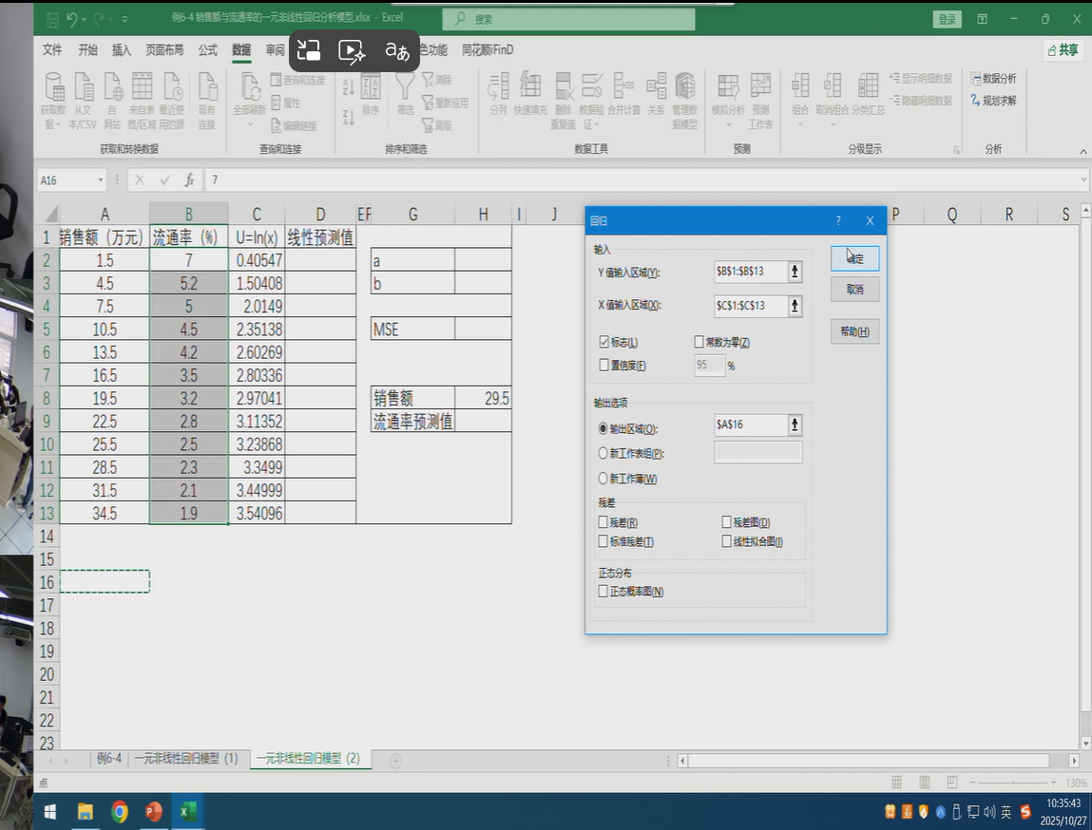
销售额（万元） | 流通率（%） | U=ln(x) | 线性预测值 |  |  | SUMMARY OUTPUT
1.5 | 7 | 0.40546510811 | 7.2831344407 | a | 7.9445880336
4.5 | 5.2 | 1.5040773968 | 5.4909184619 | b | -1.6313452865 | 回归统计
7.5 | 5 | 2.0149030205 | 4.6575854883 |  |  | Multiple R | 0.9826579495
10.5 | 4.5 | 2.3513752572 | 4.108683091 | MSE | 0.074545022278 | R Square | 0.96561664571
13.5 | 4.2 | 2.6026896854 | 3.698702483 |  |  | Adjusted R Square | 0.96217831029
16.5 | 3.5 | 2.8033603809 | 3.3713392898 |  |  | 标准误差 | 0.29908866032
19.5 | 3.2 | 2.9704144656 | 3.0988163962 | 销售额 | 29.5 | 观测值 | 12
22.5 | 2.8 | 3.1135153092 | 2.8653695095 | 流通率预测值 | 2.4234789298
25.5 | 2.5 | 3.2386784522 | 2.6611852062 |  |  | 方差分析
28.5 | 2.3 | 3.3499040873 | 2.4797377906 |  |  |  | df | SS | MS | F | Significance F
31.5 | 2.1 | 3.4499875458 | 2.3164671122 |  |  | 回归分析 | 1 | 25.122126399 | 25.122126399 | 280.83840735 | 1.1999373653E-08
34.5 | 1.9 | 3.540959324 | 2.1680607306 |  |  | 残差 | 10 | 0.89454026734 | 0.089454026734
 |  |  |  |  |  | 总计 | 11 | 26.016666667
流通率与销售额的散点图
 |  |  |  |  |  |  | Coefficients | 标准误差 | t Stat | P-value | Lower 95% | Upper 95% | 下限 95.0% | 上限 95.0%
 |  |  |  |  |  | Intercept | 7.9445880336 | 0.26853666266 | 29.584742563 | 4.5478691783E-11 | 7.3462510624 | 8.5429250049 | 7.3462510624 | 8.5429250049
 |  |  |  |  |  | U=ln(x) | -1.6313452865 | 0.097345894854 | -16.758234017 | 1.1999373653E-08 | -1.8482454569 | -1.4144451161 | -1.8482454569 | -1.4144451161
流通率的变换法图形

